Заказ товара
Оптовый прайс №18о, 21о от 17.09.2015
Прайс является заявочным листом!
Артикул | Название | Фото | Цвет | Размер | Примечания | Вес | Цена ОПТ, руб | Производитель | Заказ кол-во, шт | Сумма | Примечание по заказу, цвет, р-р
18о-1 | Ботильоны д/с, на термобайке J305А601 | 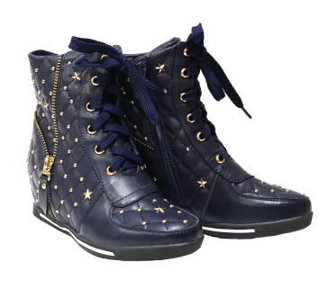 | ц - синий | р - 36, 38 | Демисезонные ботинки на танкетке. Верх - натуральная кожа +PU(исскуст. кожа), подклад - термобайка. Жесткая пятка, молния | 0.50 | 1,470 | Китай |  | 0.00
18о-1 | Ботильоны д/с, на термобайке J305А601 | 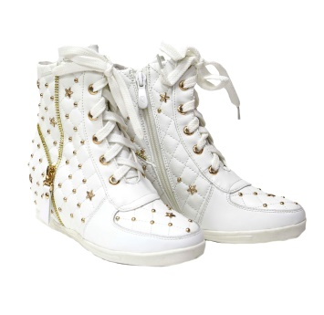 | ц - белый | р - 38 | Демисезонные ботинки на танкетке. Верх - натуральная кожа +PU(исскуст. кожа), подклад - термобайка. Жесткая пятка, молния | 0.50 | 1,470 | Китай |  | 0.00
18о-2 | Ботинки зимние, нат. кожа/ нат. мех 1309-30 | 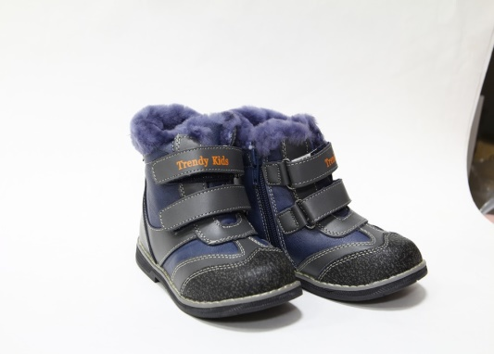 | ц - серый | р - 26, 28, 29, 30 | Верх - натуральная + исскуственная кожа, проф - стелька, подклад - 100% овчина, жесткая пятка, каблук, молния | 0.50 | 1,830 | Китай |  | 0.00
18о-3 | Ботинки д/с на термобайке 1309-28 |  | ц - голубой | р - 21, 22, 24, 25 | Верх - натуральная кожа, проф - стелька, подклад -термобайка, жесткая пятка, каблук, молния | 0.40 | 1,090 | Китай |  | 0.00
18о-4 | Ботинки зимние нат. кожа на овчине 1309-32 |  | ц - синий | р - 23, 25 | Верх - натуральная кожа, проф - стелька, подклад - 100% овчина, жесткая пятка, каблук, молния | 0.50 | 1,670 | Китай |  | 0.00
18о-4 | Ботинки зимние нат. кожа на овчине 1309-32 | 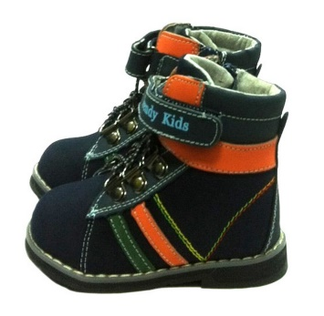 |  | р - 21, 25, 26 | Верх - натуральная кожа, проф - стелька, подклад - 100% овчина, жесткая пятка, каблук, молния | 0.50 | 1,670 | Китай |  | 0.00
18о-5 | Ботинки д/с на термобайке 1390-33 |  | ц -- кофе | р - 21, 26 | Верх - натуральная кожа, проф - стелька, подклад -термобайка, жесткая пятка, каблук, молния | 0.40 | 1,090 | Китай |  | 0.00
18о-6 | Угги зима на исск. меху 8511 | 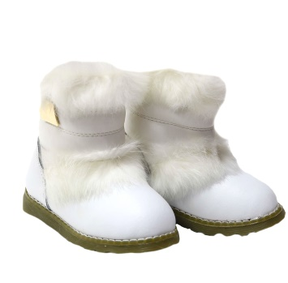 | ц - белый | р - 25, 27, 28, 29, 30 | Зимние угги. Верх - натуральная кожа + PU(исск. кожа), опушка - натуральный мех кролика, подклад - исскуственный мех | 0.40 | 1,460 | Китай |  | 0.00
18о-6 | Угги зима на исск. меху 8511 | 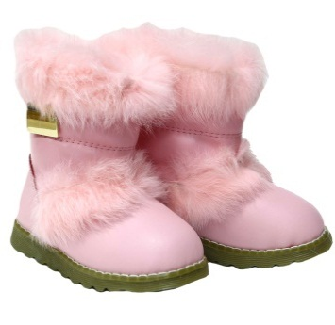 | ц - розовый | р - 25, 26, 27 | Зимние угги. Верх - натуральная кожа + PU(исск. кожа), опушка - натуральный мех кролика, подклад - исскуственный мех | 0.50 | 1,460 | Китай |  | 0.00
18о-7 | Ботнки мембран зима, на термобайке А192-5Z |  | ц - розовый | р - 22, 24 | Верх - мембрана, натуральная кожа, наполнитель - синтепон, подклад - термобайка | 0.50 | 1,430 | Китай |  | 0.00
18о-7 | Ботнки мембран зима, на термобайке А192-5Z |  | ц - сиреневый | р - 25 | Верх - мембрана, натуральная кожа, наполнитель - синтепон, подклад - термобайка | 0.50 | 1,430 | Китай |  | 0.00
18о-8 | Ботнки мембран зима, на термобайке А192-3А |  | ц - черно/синий | р - 21, 23, 25, 26 | Верх - мембрана, натуральная кожа, подклад - 100% овчина | 0.50 | 2,140 | Китай |  | 0.00
18о-9 | Ботнки мембран зима, на термобайке А192-5L |  | ц - сине/срый | р - 21, 22, 23, 24, 25, 26 | Верх - мембрана, натуральная кожа, подклад - термобайка | 0.50 | 1,430 | Китай |  | 0.00
18о-10 | Сапоги д/с на утеплителе, нат. кожа | 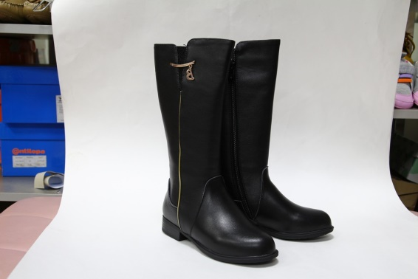 | ц - черный | р - 30, 31, 32, 34, 35, 36, 37, 38 | Демисезонные сапоги, натуральная кожа, подклад - термобайка | 0.50 | 2,260 | Китай |  | 0.00
21о-1 | Полусапожки Томм-М | 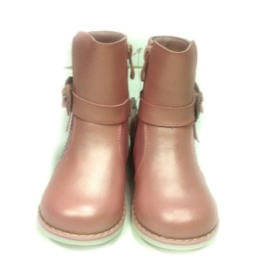 | ц - розовый | р - 21, 22, 23, 24, 25 | Верх - натуральная кожа, подклад - термобайка | 0.60 | 1290 | Россия |  | 0.00
21о-3 | Тимберленды Оропедия/нубук | 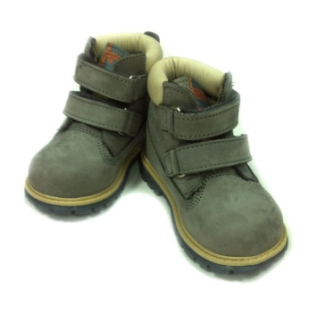 | ц - серый | р - 17(11,5см), 18, 21 | Верх - натуральный нубук, подклад - термобайка, оптопедическая стелька, жесткая пятка, каблук | 0.62 | 2135 | Турция |  | 0.00
21о-4 | Тимберленды Оропедия/нубук | 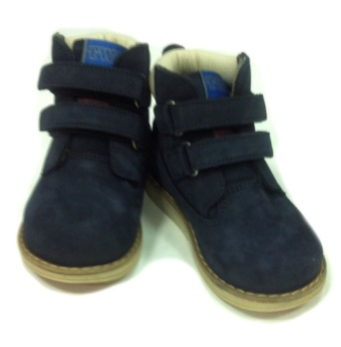 | ц - темно-синий | р - 18, 25, 26 | Верх - натуральный нубук, подклад - термобайка, оптопедическая стелька (до 25ого р-ра, давее профилактическая), жесткая пятка, каблук | 0.62 | 2390 | Турция |  | 0.00
21о-5 | Тимберленды Профилактика/нубук | 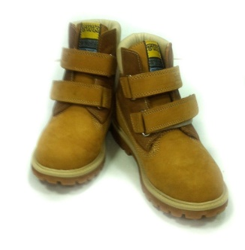 | ц - кирпичный | р - 17(11,5см), 18, 24, 26, 38 | Верх - натуральный нубук, подклад - термобайка, оптопедическая стелька (до 25ого р-ра, давее профилактическая), жесткая пятка, каблук | 0.62 | 2390 | Турция |  | 0.00
21о-7 | Тимберленды Оропедия | 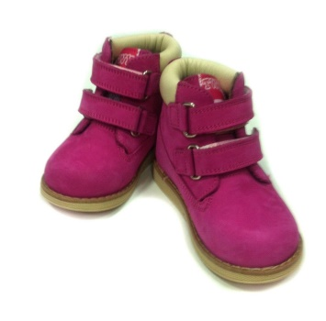 | ц - фуксия | р - 21, 28 | Верх - натуральный нубук, подклад - термобайка, оптопедическая стелька (до 25ого р-ра, давее профилактическая), жесткая пятка, каблук | 0.62 | 2390 | Турция |  | 0.00
21о-8 | Резиновые сапоги на флис. Утеплители 15401 | 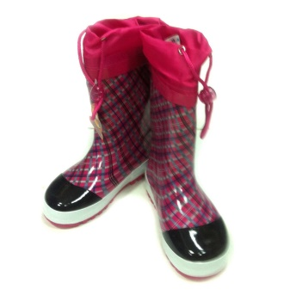 |  | р - 23, 24, 25 ,26, 27, 28 |  | 0.60 | 575 | Россия |  | 0.00
21о-9 | Резиновые сапоги на флис. Утеплители 15401 | 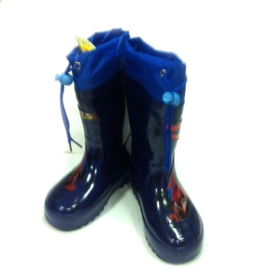 |  | р - 22, 23, 24, 25 ,26, 27 |  | 0.60 | 575 | Россия |  | 0.00
21о-10 | Резиновые сапоги на флис. Утеплители 15708 | 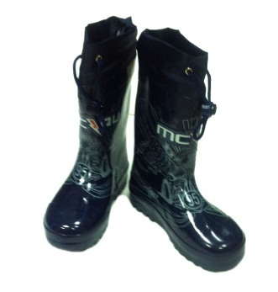 |  | р -29, 30, 31, 32, 34, 35, 36 |  | 0.65 | 595 | Россия |  | 0.00
21о-13 | Ботиночки д/с Сказка 8172 | 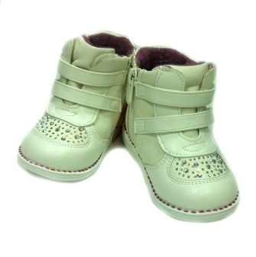 |  | р - 22 | Демисезонный ботинки, Верх - натуральная кожа, подклад - термобайка, профилактическая стелька, жесткая пятка, каблук, молния | 0.55 | 1040 | Россия |  | 0.00
21о-14 | Ботночки д/с М+П 5716 | 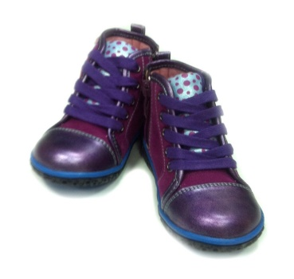 |  | р - 24, 26, 27 | Демисезонный ботинки, Верх - натуральная кожа, подклад - термобайка, профилактическая стелька, жесткая пятка, молния | 0.60 | 1050 | Россия |  | 0.00
21о-15 | Ботночки д/с М+П 5719 | 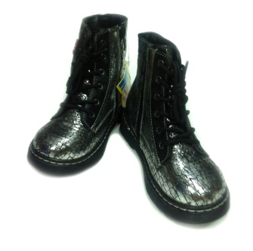 | ц - серый | р - 25, 26 | Демисезонный ботинки, Верх - натуральная кожа, подклад - термобайка, жесткая пятка, молния | 0.75 | 1280 | Россия |  | 0.00
Итого: |  |  |  |  |  |  |  |  |  | 0.00

